Spelschema
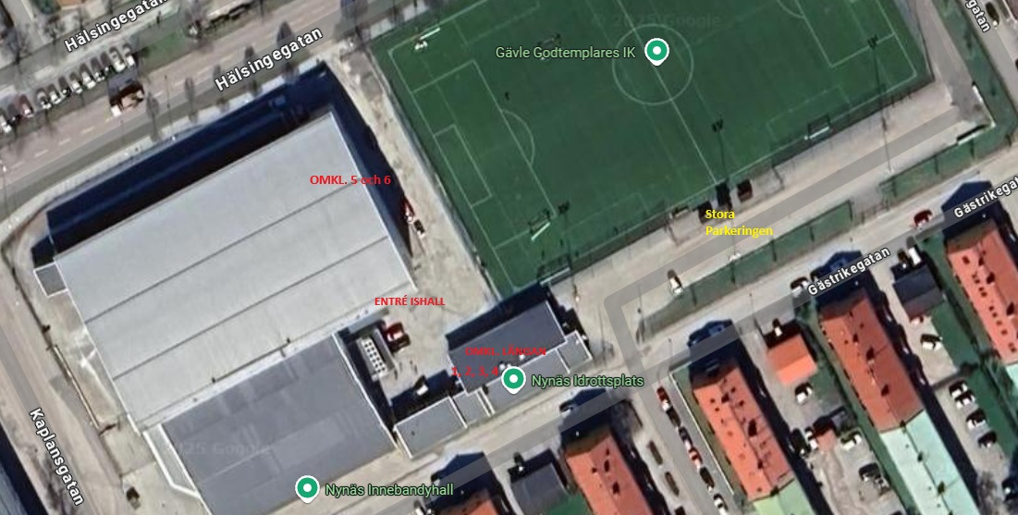
Elias Lindholm Cup - Spelschema

Tid | Plan 1 (Närmast Entré) |  | Plan 2 ( Närmast klockan)
9.00-9.35 | GGIK 1 | Huge 1 | GGIK 2 | Huge 2
9.40-10.15 | Sätra | Västerås 1 | Tierp | Västerås 2
Spolning 10.20-10.35 |  |  |  |  | Omklädningsrum
10.45-11.20 | Säter 1 | GGIK 1 | Säter 2 | GGIK 2 | GGIK | 5 (hallen)
11.25-12.00 | Huge 1 | Sätra | Huge 2 | Tierp | SÄTER | 6 (hallen)
Spolning 12.05-12.20 |  |  |  |  | VIK | 3 (längan)
12.30-13.05 | Västerås 1 | Säter 1 | Västerås 2 | Säter 2 | HUGE | 4 (längan)
13.10-13.45 | GGIK 1 | Sätra | GGIK 2 | Tierp | TIERP | 2 (längan)
Spolning 13.50-14.05 |  |  |  |  | SÄTRA | 1 ( längan)
Puckkastning 14.10-14.20
14.30-15.05 | Huge 1 | Västerås 1 | Huge 2 | Västerås 2
15.10-15.45 | Säter 1 | Sätra | Säter 2 | Tierp
Spolning 15.50-16.05
Dragning Lotteri (NHL-Tröja) 16.05-16:15
16.25-17.00 | GGIK 1 | Västerås 1 | GGIK 2 | Västerås 2
17.05 - 17.40 | Huge 1 | Säter 1 | Huge 2 | Säter 2

